Sayfa1

ANKARA SOSYAL BİLİMLER ÜNİVERSİTESİ
Strateji Geliştirme Daire Başkanlığı

 |  | Döküman Numarası: İAŞ-001
 |  | İlk Yayın Tarihi:
 |  | Revizyon Tarihi:
 |  | Revizyon No:
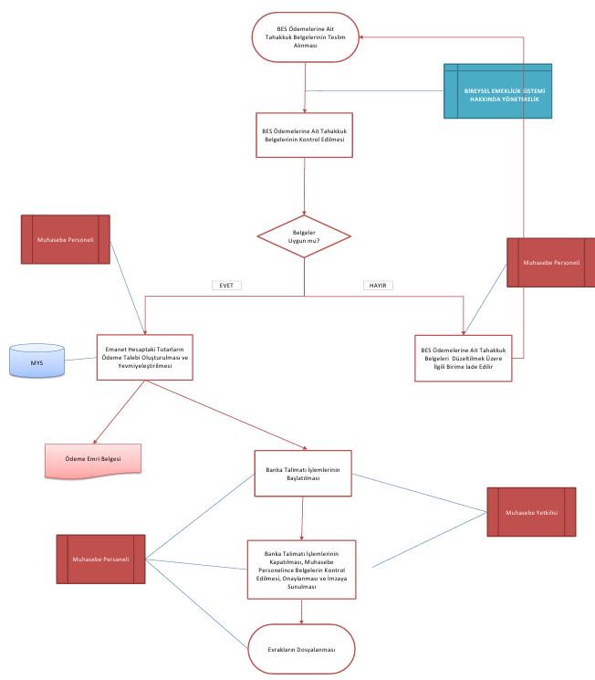
Sorumlular | ÖDENEK AKTARMA İŞ AKIŞ SÜRECİ |  | Doküman
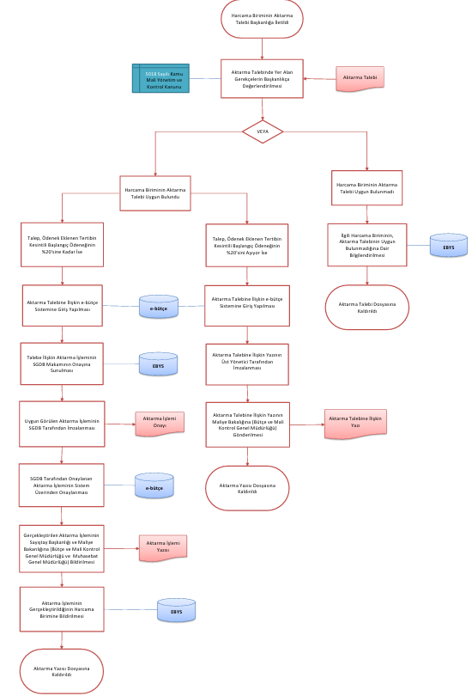
İlgili Ayın Bitiminde Ödenecek Tevkifat ve Damga Vergi Miktarlarının Tesbiti ile
Üst Yönetici |  |  | Ebütçe Kayıtları

MYS

İlgili Fatura, Yardımcı Defterler ve Mizan Listeleri Kontrol Edilir
Strateji Geliştirme Daire Başlkanlığı |  |  | Fişler

Muhasebe Personeli

Belgeler

Harcama Birimleri |  |  | Düzeltme Fişi / İade Yazısı

EVET
HAYIR

Ödenmesi Gereken Vergi E Beyanname Üzerinden Tahakkuk Ettirilir
İlgili Ödeme Emri Belgesi Tesbit Edilir, Gerekli Düzenlemeler Yapılır

E-Beyanname

Strateji Geliştirme Daire Başlkanlığı |  |  | Fiş

E-Beyanname Üzerinden Beyannameler Verilir

Tahakkuk Fişi
Muhasebe Personeli
Üst Yönetici
Ödenmesi Gereken Vergiler İçin MİF Düzenlenir

MYS

Muhasebe Yetkilisi
Strateji Geliştirme Daire Başlkanlığı |  |  | EBYS yazısı

Onaylama İşlemi Yapılır ve Yevmiyeleştirilir

ÇIKTI (MİF)

Muhasebe Personeli
Banka Talimatı İşlemlerinin Başlatılması
Ödemenin Tamamlanması, Banka Talimatı İşlemlerinin Kapatılması, Muhasebe Personelince Belgelerin Kontrol Edilmesi, Onaylanması ve İmzaya Sunulması
Evrakların Dosyalanması
ÇIKTI
Muhasebe Kesin Hesap Şube Müdürü
HAZIRLAYAN |  |  | ONAYLAYAN

Adres: | Hükümet Meydanı No: 2 06050 Ulus, Altındağ/ANKARA | Telefon 0312 596 44 44-45
 |  | İnternet Adresi www.asbu.edu.tr
 |  | E-Posta bilgi@asbu.edu.tr

